概要図
１．処理概要

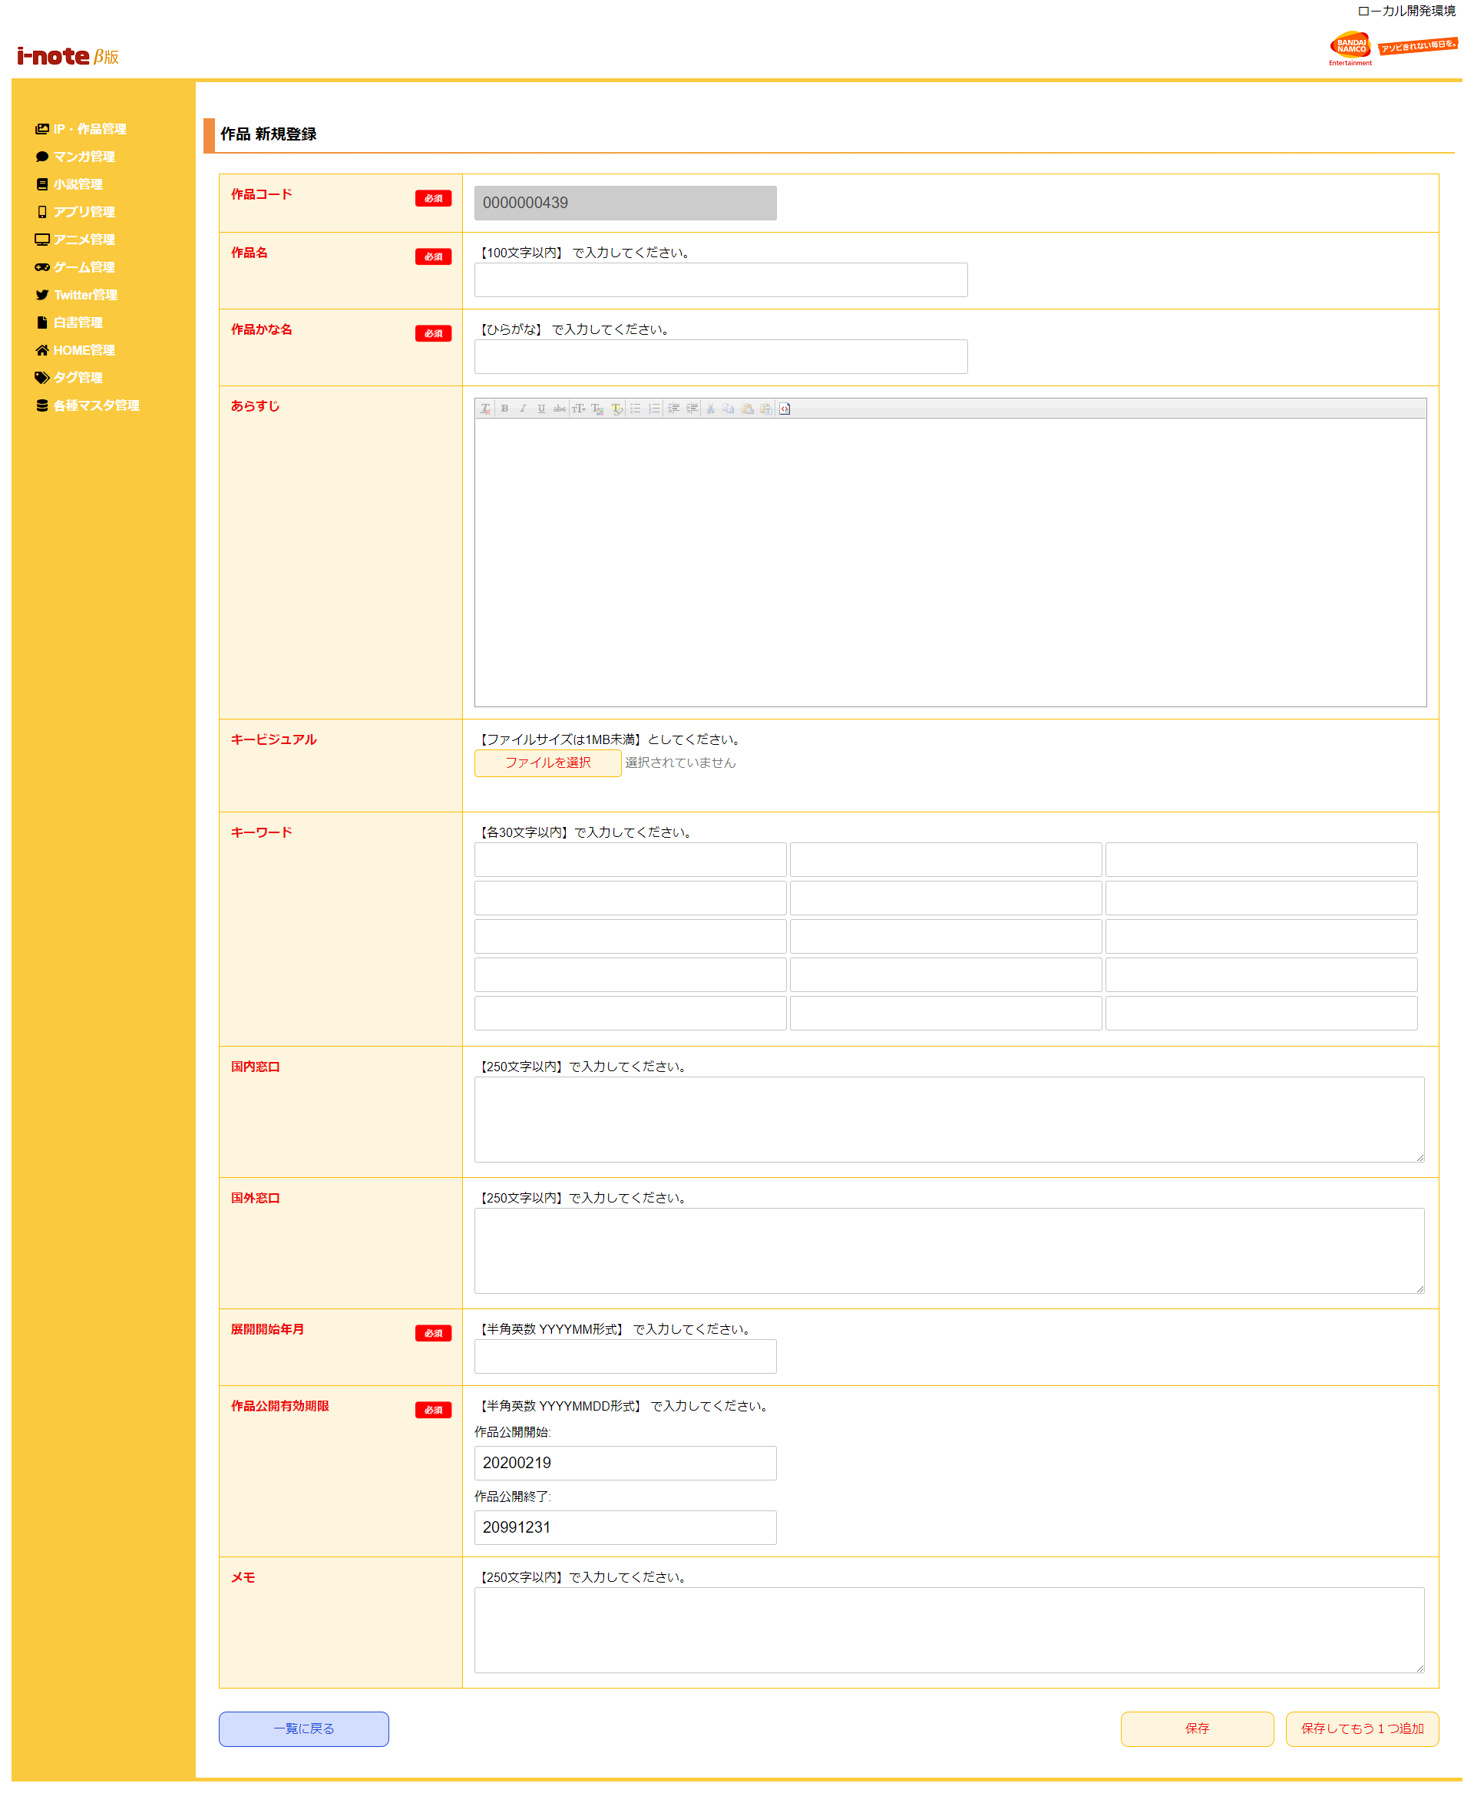
 | 初期表示
 |  | [1] | 作品情報 新規登録情報入力領域
 |  |  | 領域説明： | 作品情報新規登録に必要な情報を入力する。
１
 |  |  | 要素名 |  | 説明
 |  |  | 作品コード |  | 作品コード、半角数字10桁を自動発行する。
 |  |  | 作品名 |  | 作品名を100文字以内で入力する。
 |  |  |  |  | ONE PIECE
 |  |  | 作品名かな |  | 作品名の読み仮名をひらがなで入力する。
 |  |  |  |  | ONE PIECE→わんぴーす
 |  |  | あらすじ |  | 作品のあらすじを入力する。
 |  |  | キービジュアル選択ボタン |  | キービジュアル画像をアップロードする。
 |  |  | キービジュアルファイル名 |  | キービジュアル画像を表示。
 |  |  | キーワード1～15 |  | 検索用キーワード（作品の略称、表記揺れ、主人公名など）を入力する。
 |  |  | 国内窓口 |  | 国内窓口を入力する。
 |  |  | 国外窓口 |  | 国外窓口を入力する。
 |  |  | 展開開始年月 |  | 展開開始年月を入力する。
 |  |  |  |  | 漫画作品の場合→連載開始日を入力
 |  |  |  |  | アニメ作品の場合→放送開始日を入力
 |  |  |  |  | ゲーム作品の場合→発売日を入力
 |  |  | 作品公開有効期限（開始） |  | 作品公開有効期限（開始）をYYYY/MM/DD形式で入力する。
 |  |  |  |  | 初期値：システム日付
 |  |  | 作品公開有効期限（終了） |  | 作品公開有効期限（終了）をYYYY/MM/DD形式で入力する。
 |  |  |  |  | 初期値：2099/12/31
 |  |  | メモ |  | メモを入力する。

 |  | [2] | ボタン表示領域
 |  |  | 領域説明： | 作品情報一覧画面へ遷移、作品マスタへの登録を行う。

 |  |  | 要素名 |  | 説明
 |  |  | 一覧に戻るボタン |  | 作品情報 一覧画面に遷移する。
 |  |  | 保存ボタン |  | 入力された情報を作品マスタに登録し、作品情報 一覧画面に遷移する。
 |  |  | 保存してもう1つ追加ボタン |  | 入力された情報を作品マスタに登録し、作品情報 新規登録画面に遷移する。

2

